Титул 09.02.07
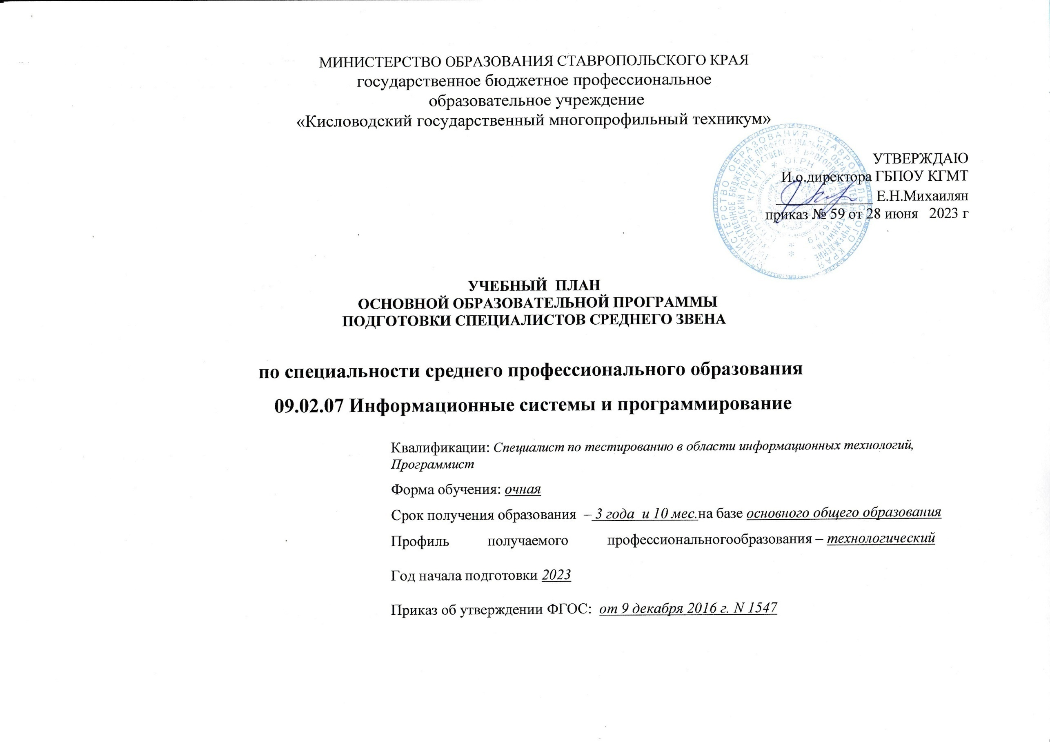

4. Перечень специальных помещен
Перечень специальных помещений
Кабинеты:
Социально-экономическихдисциплин;
Иностранного языка(лингафонный);
Математическихдисциплин;
Естественнонаучныхдисциплин;
Информатики;
Безопасности жизнедеятельности;
Метрологии истандартизации.
Кабинет для самостоятельнойработы
Лаборатории:
Вычислительной техники, архитектуры персонального компьютера ипериферийных устройств;
Программного обеспечения и сопровождения компьютерныхсистем;
Программирования и базданных;
Спортивный комплекс
Спортзал
Открытый стадион широкого профиля с элементами полосы препятствий
Залы:
Библиотека, читальный зал с выходом винтернет
Актовый зал

5. Пояснительная записка
5. Пояснительная записка
к учебному плану по программе подготовки специалистов среднего звена (ППССЗ)
09.02.07 Информационные системы и программирование
5.1.1. Настоящий учебный план государственного бюджетного профессионального образовательного учреждения «Кисловодский государственный многопрофильный техникум» разработан на основе:
- Федерального закона Российской Федерации от 29 декабря 2012 г. N 273-ФЗ «Об образовании в Российской Федерации»;
- Федерального государственного образовательного стандарта среднего профессионального образования по специальности 09.02.07 Информационные системы и программирование, утвержденного приказом Министерства образования и науки Российской Федерации от 09.12.2016 г № 1547 , зарегистрированного в Минюсте РФ 26.12.2016 г N 44936;
- Профессионального стандарта "Программист", утвержденного приказомом Министерства труда и социальной защиты Российской Федерации от 18 ноября 2013 г. N 679н (зарегистрирован Министерством юстиции Российской Федерации 18 декабря 2013 г., регистрационный N 30635);
- Профессионального стандарта "Специалист по тестированию в области информационных технологий", утвержденного приказом Министерства труда и социальной защиты Российской Федерации от 11 апреля 2014 г. N 225н (зарегистрирован Министерством юстиции Российской Федерации 9 июня 2014 г., регистрационный N 32623);
- с учетом примерной основной образовательной программы по специальности 09.02.07 Информационные системы и программирование, угвержденной протоколом Федерального учебно-методического объединения по УГПС 09.00.00 от 15 июля 2021№ 3, зарегистрированной в государственном реестре примерных основных образовательных программ приказом ФГБОУ ДПО ИРПО № П-24 от 02.02.2022 г;
- Приказа Министерства просвещения РФ от 24 августа 2022 г. N 762 "Об утверждении Порядка организации и осуществления образовательной деятельности по образовательным программам среднего профессионального образования" с изменениями и дополнениями от 20 декабря 2022 г;
-Приказа Министерства просвещения Российской Федерации от 17.05.2022 № 336 "Об утверждении перечней профессий и специальностей среднего профессионального образования и установлении соответствия отдельных профессий и специальностей среднего профессионального образования, указанных в этих перечнях, профессиям и специальностям среднего профессионального образования, перечни которых утверждены приказом Министерства образования и науки Российской Федерации от 29 октября 2013 г. № 1199 "Об утверждении перечней профессий и специальностей среднего профессионального образования"(Зарегистрирован 17.06.2022 № 68887)
- Приказа Министерства просвещения Российской Федерации от 08.11.2021 N 800 "Об утверждении Порядка проведения государственной итоговой аттестации по образовательным программам среднего профессионального образования" (Зарегистрировано в Минюсте России 07.12.2021 N 66211);
- Приказа Министерства науки и высшего образования РФ и Министерства просвещения РФ от 5 августа 2020 г. N 885/390 "О практической подготовке обучающихся";
- Методических рекомендаций по реализации федеральных государственных образовательных стандартов среднего профессионального образования по 50 наиболее востребованным и перспективным профессиям и специальностям (письмо департамента государственной политики в сфере подготовки рабочих кадров и ДПО Минобрнауки России от 01.03.2017 г. исх. № 06-174, от 20.02.2017 г. исх.№ 06-156);
-Устава техникума;
- локальных актов техникума;
- Разъяснений по формированию учебного плана основной профессиональной образовательной программы начального профессионального и среднего профессионального образования (письмо департамента профессионального образования Министерства образования и науки России от 20 октября 2010 года № 12-696);
- Концепции преподавания общеобразовательных дисциплин с учетом профессиональной направленности программ среднего профессионального образования, реализуемых на базе основного общего образования, утвержденной распоряжением Минпросвещения России от 30.04.2021 г.№ P-98;
- Федерального государственного образовательного стандарта среднего (полного) общего образования, утвержденного приказом Министерства образования и науки РФ от 17.05.2012 г. № 413 с изменениями и дополнениями от 29 декабря 2014 г., 31 декабря 2015 г., 29 июня 2017 г., 24 сентября, 11 декабря 2020 г., 12 августа 2022 г.
-Примерных программ общеобразовательных дисциплин, размещенных на сайте ФГБОУ ДПО ИРПО (2023 г);
-Инструктивно-методического письма Департамента государственной политики в сфере среднего профессионального образования и профессионального обучения Министерства просвещения Российской Федерации № 05-772 от 20.07.2020 г по организации применения современных методик и программ преподавания по общеобразовательным дисциплинам в системе среднего профессионального образования, учитывающих образовательные потребности обучающихся образовательных организаций, реализующих программы среднего профессионального образования;
- Рекомендаций по реализации среднего общего образования в пределах освоения образовательной программы среднего профессионального образования (письмо департамента государственной политики в сфере среднего профессионального образования и профессионального обучения Минпросвещения России от 01.03.2023 г № 05-592).
5.2. Организация учебного процесса и режим занятий
5.2.1. Учебный план ППССЗ по специальности 09.02.07 Информационные системы и программирование вводится в действие с 01 сентября 2023 года и предусматривает обучение лиц на базе основного общего образования. Нормативный срок обучения – 3 года 10 месяцев. Объем образовательной нагрузки специальности 09.02.07 Информационные системы и программирование на базе основного общего образования с одновременным получением среднего общего образования: 5940 часов.
5.2.2. В общем гуманитарном и социально-экономическом, математическом и общем естественнонаучном, общепрофессиональном и профессиональном циклах (далее - учебные циклы) образовательной программы выделяется объем работы обучающихся во взаимодействии с преподавателем по видам учебных занятий (урок, практическое занятие, лабораторное занятие, консультация, лекция, семинар), практики (в профессиональном цикле) и самостоятельной работы обучающихся.
На проведение учебных занятий и практик при освоении учебных циклов образовательной программы выделено 93,4 % от объема учебных циклов образовательной программы.
Объем учебных занятий в период теоретического обучения, учебной и производственной практики составляет – 36 часов в неделю и включает все виды учебной работы, в том числе самостоятельную работу.
5.2.3. Продолжительность академического часа 45 минут, предусмотрено группирование учебных занятий парами.
5.2.4. В процессе освоения ППССЗ обучающимся предоставляются каникулы. Продолжительность каникул составляет не менее десяти недель в учебном году, в том числе не менее двух недель в зимний период.
5.2.5. Общий объем каникулярного времени в учебном году составляет 11 недель, в том числе не менее 2 недель в зимний период.
5.2.6. Обязательная часть общего гуманитарного и социально-экономического цикла образовательной программы предусматривает изучение следующих обязательных дисциплин: «Основы философии», «История», «Психология общения», «Иностранный язык в профессиональной деятельности», «Физическая культура».
5.2.7. Общий объем дисциплины «Физическая культура» составляет 216 академических часов. Освоение общепрофессионального цикла образовательной программы предусматривает изучение дисциплины «Безопасность жизнедеятельности» в объеме 68 академических часов, из них на освоение основ военной службы (для юношей) – 48 часов (70,6 процентов от общего объема времени, отведенного на указанную дисциплину).
.
5.2.8. В учебные циклы включается промежуточная аттестация обучающихся, которая осуществляется в рамках освоения указанных циклов в соответствии с разработанными образовательной организацией фондами оценочных средств, позволяющими оценить достижения запланированных по отдельным дисциплинам (модулям) и практикам результатов обучения.
5.2.9. В период обучения проводятся учебные сборы с юношами на базе соединений и воинских частей Вооруженных сил Российской Федерации (приказ Министерства обороны РФ и Министерства образования и науки РФ от 24 февраля 2010 г. № 96/134). Продолжительность учебных сборов – 5 дней (35 часов).
5.2.10. Профессиональный цикл образовательной программы включает профессиональные модули, которые формируются в соответствии с основными видами деятельности. В профессиональный цикл образовательной программы входят следующие виды практик: учебная практика и производственная практика.
Учебная и производственная практики проводятся при освоении обучающимися профессиональных компетенций в рамках профессиональных модулей и реализовываются как в несколько периодов, так и рассредоточенно, чередуясь с теоретическими занятиями в рамках профессиональных модулей.
Часть профессионального цикла образовательной программы, выделяемого на проведение практик, определяется образовательной организацией в объеме не менее 25 процентов от профессионального цикла образовательной программы.
Общий объем учебной и производственной практики составляет 29 недель (1044 часа), 40,4 % от профессионального цикла образовательной программы (2586 часов).
5.2.11. При реализации ППССЗ предусмотрено деление групп на подгруппы при проведении лабораторных работ и практических занятий по учебным дисциплинам информатика, иностранный язык, иностранный язык в профессиональной деятельности, по междисциплинарным курсам в рамках профессиональных модулей и учебной практике.
5.2.12. При реализации ОП.04 Основы алгоритмизации и программирования, МДК.01.04 Системное программирование предусматривается выполнение курсовой работы. Задание для курсовой работы выдается не позднее, чем за месяц до окончания семестра, в котором запланирована курсовая работа.
5.3. Общеобразовательный цикл
5.3.1. Общеобразовательный цикл ООП СПО по специальности сформирован в соответствии с федеральным государственным образовательным стандартом среднего общего образования, примерной основной образовательной программой среднего общего образования, а также Рекомендациями по организации получения среднего общего образования в пределах освоения образовательных программ среднего профессионального образования на базе основного общего образования с учетом требований федеральных государственных образовательных стандартов и получаемой профессии или специальности среднего профессионального образования.
5.3.2. Изучение общеобразовательных учебных дисциплин осуществляется на 1 курсе, в 1 и 2 семестрах.
5.3.3. Федеральный государственный образовательный стандарт среднего (полного) общего образования реализуется в пределах программы подготовки специалистов среднего звена с учетом техннологического профиля получаемой специальности 09.02.07 Информационные системы и программирование.
5.3.4. В процессе изучения общеобразовательных дисциплин предусмотрено выполнение обучающимися индивидуального проекта. Индивидуальный проект – особая форма организации образовательной деятельности обучающихся (учебное исследование или учебный проект). Индивидуальный проект выполняется обучающимся самостоятельно под руководством преподавателя по выбранной теме в рамках одного или нескольких изучаемых учебных предметов, курсов в любой избранной области деятельности. Формой контроля по выполнению индивидуального проекта является промежуточная аттестация в форме дифференцированного зачета.
5.3.5. По дисциплинам общеобразовательного цикла самостоятельная работа не предусмотрена.
5.4. Формирование вариативной части ППССЗ
5.4.1. При формировании учебного плана был распределен весь объем времени, отведенного на реализацию ППССЗ, включая обязательную и вариативную части.
Согласно ФГОС СПО образовательная организация имеет право использовать объем времени, отведенный на вариативную часть циклов ППССЗ (не менее 30%) для расширения основного(ых) вида(ов) деятельности, к которым должен быть готов выпускник, освоивший образовательную программу, согласно выбранной квалификации углубления подготовки обучающегося, а также получения дополнительных компетенций, необходимых для обеспечения конкурентоспособности выпускника в соответствии с запросами регионального рынка труда, с учетом примерной основной образовательной программы.
5.4.2. Конкретное соотношение объемов обязательной части и вариативной части образовательной программы образовательная организация определяет самостоятельно в соответствии с требованиями ФГОС СПО по специальности 09.02.07 Информационные системы и программирование, а также с учетом примерной основной образовательной программы.
На вариативную часть согласно ПООП предусмотрено 1296 часов. Объем времени, отведенный на вариативную часть, использован на: увеличение объема времени дисциплин и модулей обязательной части -1260 часов (общий гуманитарный и социально-экономический учебный цикл- 114 часов, математический и общий естественнонаучный учебный цикл-36 часов, общепрофессиональный цикл – 252 часа, профессиональный цикл – 858 часов), введена новая дисциплина ОП.13 Основы предпринимательства и финансовой грамотности -36 часов.
5.5. Формы проведения промежуточной аттестации
5.5.1. Промежуточная аттестация представляет собой форму контроля, в процессе которой оценивается уровень освоения обучающимися знаний и умений, сформированности общих и профессиональных компетенций и проходит в виде дифференцированных зачётов и экзаменов, экзаменов квалификационных.
5.5.2. Дифференцированные зачеты проводятся за счет часов, отведенных на освоение соответствующей дисциплины или междисциплинарного курса, экзамены и консультации – за счет времени, выделенного на промежуточную аттестацию.
5.5.3. Количество экзаменов в процессе промежуточной аттестации обучающихся не превышает 8 экзаменов в учебном году, а количество зачетов - 10. В указанное количество не входят дифференцированные зачеты по физической культуре (п. 32 Порядка организации и осуществления образовательной деятельности по образовательным программам среднего профессионального образования).
5.5.4. Аттестация по ППССЗ проводится рассредоточено, по окончании изучения учебных дисциплин, МДК и освоения учебной и производственной практик. Проведение экзаменов по учебным дисциплинам и квалификационных экзаменов по профессиональным модулям планируется в дни, освобожденные от других форм учебной нагрузки.
5.5.5. Промежуточная аттестация по общеобразовательному циклу проводится в форме дифференцированных зачётов и экзаменов. Экзамен проводится по русскому языку, математике, информатике, физике и истории, по русскому языку и математике – в письменной форме, по информатике, физике и истории – в устной.
5.5.6. Формами промежуточной аттестации по учебным дисциплинам и междисциплинарным курсам профессионального цикла являются дифференцированный зачет и экзамен.
5.5.7. С целью проверки сформированности компетенций и готовности к выполнению вида профессиональной деятельности по профессиональным модулям проводится экзамен по модулю.
5.6. Формы проведения государственной итоговой аттестации
5.6.1. Освоение ППССЗ по специальности 09.02.07 Информационные системы и программирование завершается государственной итоговой аттестацией.
5.6.2. Государственная итоговая аттестация проводится в форме демонстрационного экзамена .
5.6.3. Объем времени, предусмотренный на государственную итоговую аттестацию, составляет 6 недель (216 часов).
5.6.4 Государственная итоговая аттестация завершается присвоением квалификации специалиста среднего звена «Специалист по тестированию в области информационных технологий», «Программист».

